테스트 케이스별 결과 화면
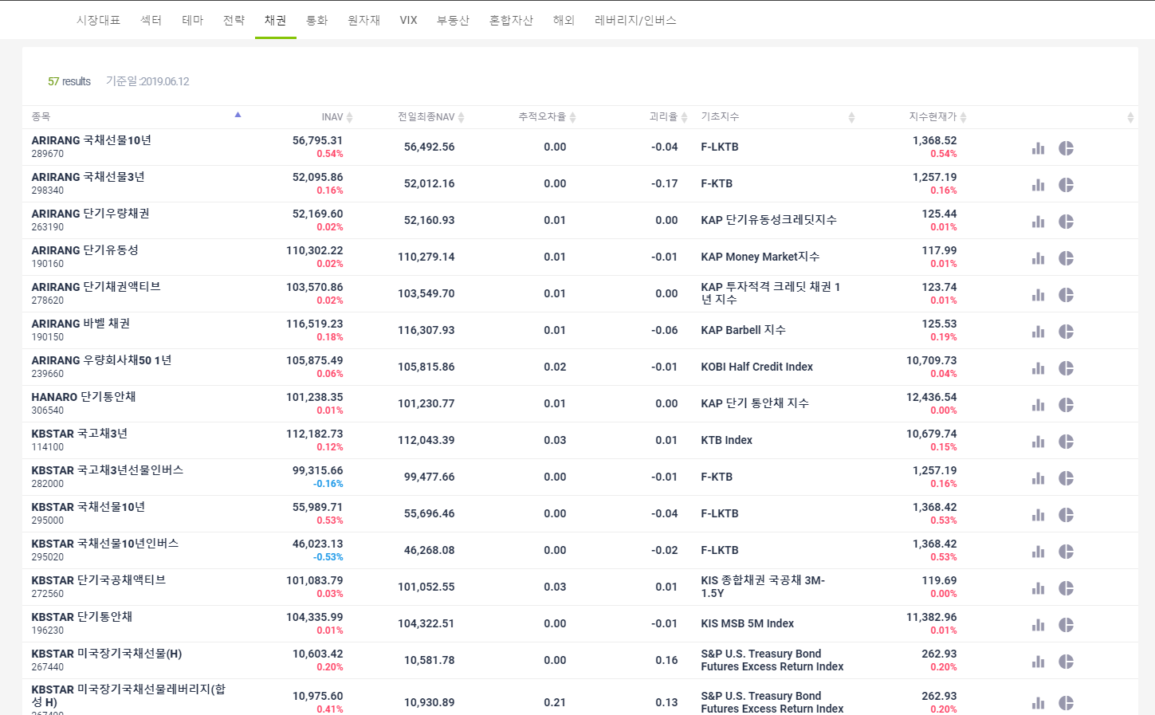
ETP 플랫폼 구축 |  |  |  | 단위테스트 결과서
단위테스트 ID | UT-MKT-INFO_ETP_06 | 단위테스트명 | 채권
업무구분 | MARKETINFO | 작성자 | 박중근

1. 채권에 해당하는 지수별 ETP 목록이 출력된다.

